ヘッダー・サイドバー
ヘッダー・サイドバー

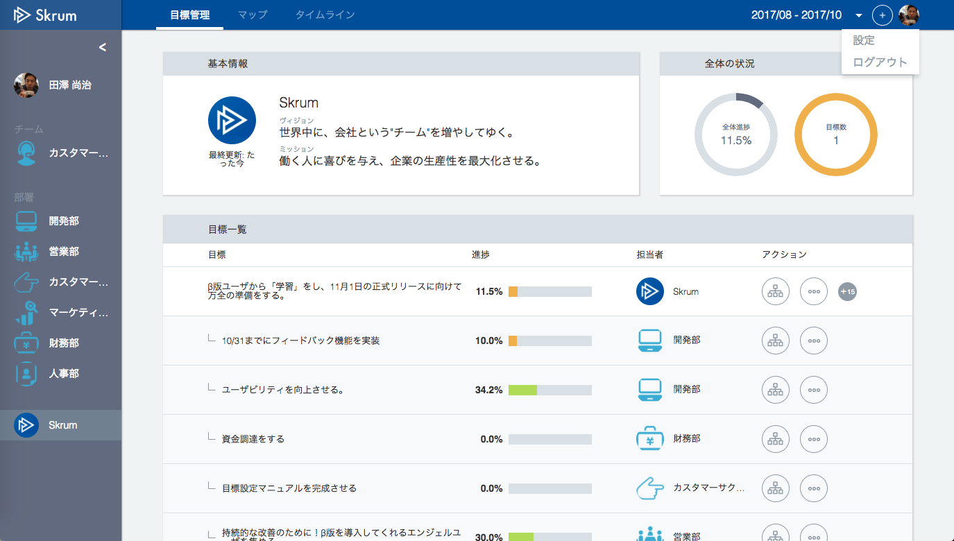
Add ヘルプ.
If you click ヘルプ, it goes to the PDF download page (for more details, see the next sheet).
And PDF download page will open in another browser tab.
設定
ヘルプ
ログアウト

PDFダウンロードページ
skrum_startup_guide.pdf
PDFダウンロードページ
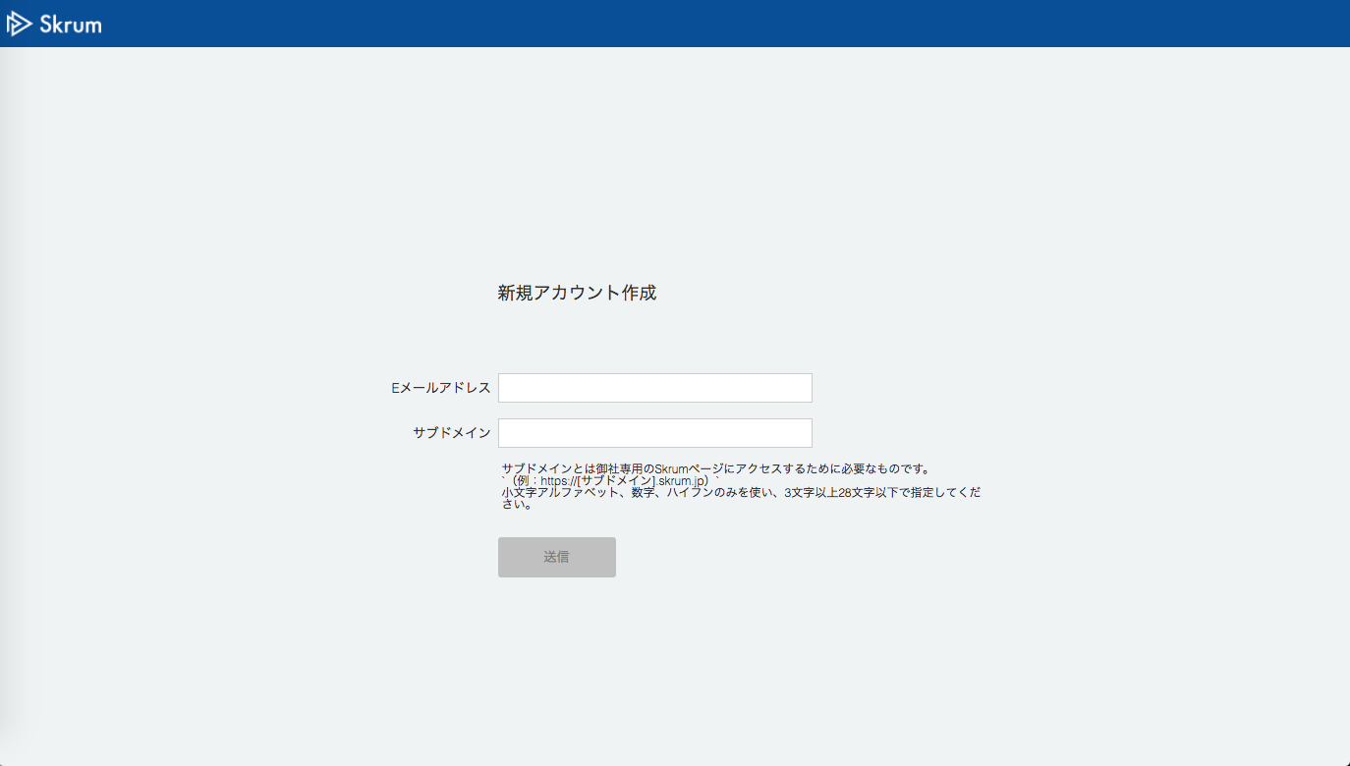


スタートアップガイドを見る
操作マニュアルを見る
When you click here, the PDF file will open in another browser tab.
When you click here, the PDF file will open in another browser tab.

skrum_operating_manual.pdf

This page is not made by React.js.
Just html and css page.

